1. Tạo cơ sở dữ liệu
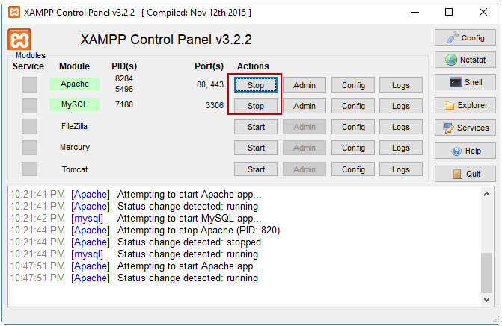
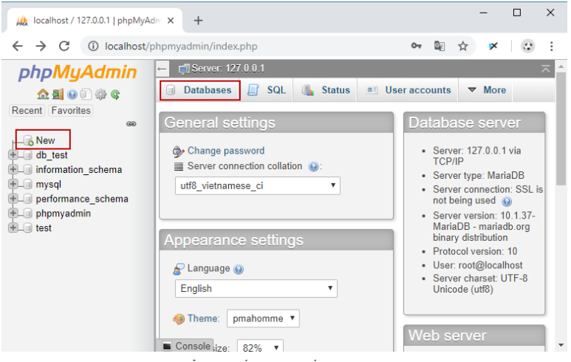
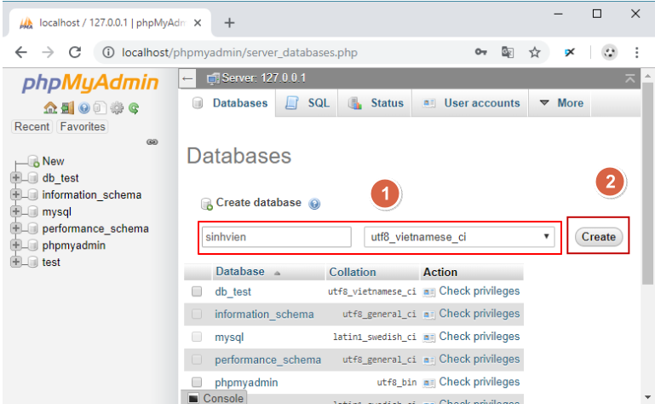
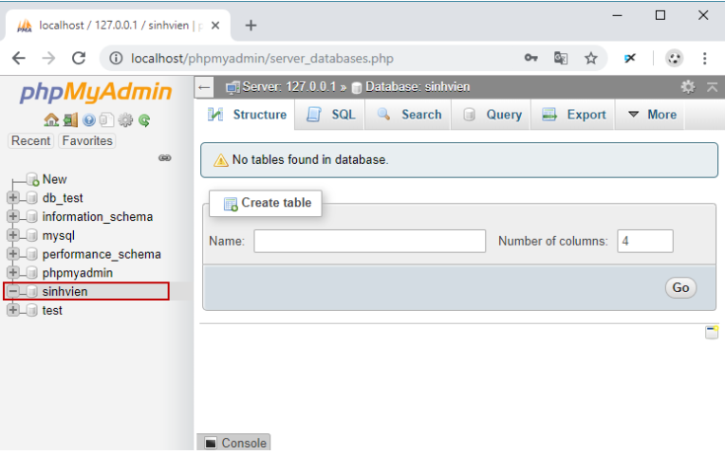
Tạo cơ sở dữ liệu trong MySQL
 | Sử dụng lệnh CREATE DATABASE
 | Sử dụng trình phpMyAdmin của XAMPP

1. Sử dụng lệnh CREATE DATABASE
 | a. Cú pháp cơ bản
 |  | CREATE DATABASE [database_name];

 |  | Ví dụ: tạo cơ sở dữ liệu sinhvien:
 |  |  | CREATE DATABASE sinhvien;

 | b. Tạo database trong MySQL với character set và collation:
 |  | Với việc chỉ định character set và collection cho phép bạn nhập kiểu ký tự vào bảng trong cơ sở dữ liệu, ví dụ bạn muốn nhập tiếng Việt có dấu thì character set bạn phải chỉ định là UTF-8...
 |  | Cú pháp:
 |  |  | CREATE DATABASE [database_name] character set [CHAR_SET] collate [COLLATION];

 |  | Ví dụ: tạo cơ sở dữ liệu sinhvien có thể lữu trữ dữ liệu tiếng Việt có dấu:
 |  |  | CREATE DATABASE sinhvien character set UTF8 collate utf8_vietnamese_ci;

 |  | MySQL hỗ trợ hai loại bộ ký tự UTF8: utf8 và utf8mb4.

 | c. Sử dụng từ khóa IF NOT EXISTS
 |  | Khi các bạn dùng lệnh trên thì nếu bảng đã tồn tại thì hệ thống sẽ báo lỗi. Nếu không muốn nhìn thấy lỗi này, bạn nên sử dụng thêm từ khóa IF NOT EXISTS của MySQL.
 |  | Cú pháp:
 |  |  | CREATE DATABASE IF NOT EXISTS [database_name]

 |  | Ví dụ: tạo cơ sở dữ liệu có tên nhanvien như sau, hệ thống sẽ không hiển thị lỗi:
 |  |  | CREATE DATABASE nhanvien;
 |  |  | CREATE DATABASE IF NOT EXISTS nhanvien;

2. Sử dụng trình phpMyAdmin của XAMPP

2. Tạo bảng
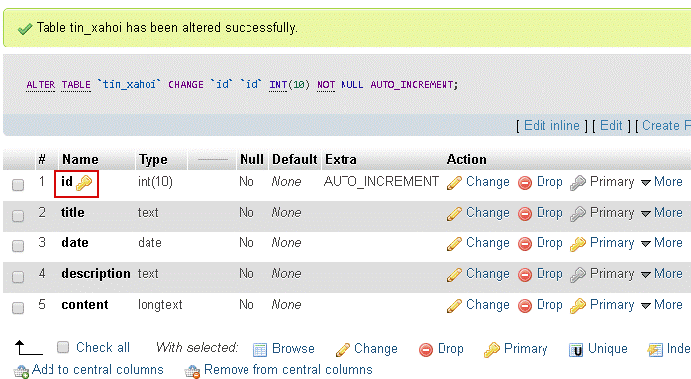
Tạo bảng trong MySQL
 |  | Bảng dữ liệu là cấu trúc có vai trò quan trọng nhất trong cơ sở dữ liệu quan hệ. Toàn bộ dữ liệu của cơ sở dữ liệu được tổ chức trong các bảng,
 |  | những bảng này có thể là những bảng hệ thống được tạo ra khi tạo cơ sở dữ liệu, và cũng có thể là những bảng do người sử dụng định nghĩa.

 | Ví dụ
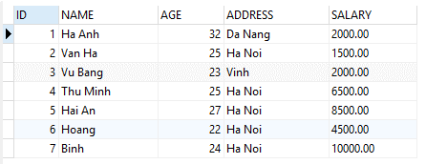

 |  |  | Trong các bảng, dữ liệu được tổ chức dưới dạng các dòng và cột. Mỗi một dòng là một bản ghi duy nhất trong bảng và mỗi một cột là một trường.
 |  |  | Các bảng trong cơ sở dữ liệu được sử dụng để biểu diễn thông tin, lưu giữ dữ liệu về các đối tượng trong thế giới thực và/hoặc mối quan hệ giữa các đối tượng.
 |  |  | Bảng trong hình trên bao gồm 7 bản ghi và 5 trường là ID, NAME, AGE, ADDRESS, SALARY.

1. Tạo bảng bằng câu lệnh SQL
 | Sau đây là cú pháp tạo bảng trong MySQL:
 |  | CREATE TABLE ten_bang (
 |  | ten_cot thuoc_tinh_cot cac_rang_buoc_cot [,
 |  | ...,
 |  | ten_cot_n thuoc_tinh_cot_n cac_rang_buoc_cot_n],
 |  | [cac_rang_buoc_tren_bang]
 |  | )

 |  | Trong đó:
 |  |  | ten_bang : Tên của bảng cần tạo. Tên phải tuân theo qui tắc định danh và không được vượt quá 128 ký tự.
 |  |  | ten_cot : Là tên của cột (trường) cần định nghĩa, tên cột phải tuân theo qui tắc định danh và không được trùng nhau trong mỗi một bảng.
 |  |  |  | Mỗi một bảng phải có ít nhất một cột. Nếu bảng có nhiều cột thì định nghĩa của các cột (tên cột, thuộc tính và các ràng buộc) phải phân cách nhau bởi dấu phẩy.

 |  |  | thuoc_tinh_cot : Mỗi một cột trong một bảng ngoài tên cột còn có các thuộc tính bao gồm:
 |  |  |  | + Kiểu dữ liệu của cột. Đây là thuộc tính bắt buộc phải có đối với mỗi cột.
 |  |  |  | +Giá trị mặc định của cột: là giá trị được tự động gán cho cột nếu như người sử dụng không nhập dữ liệu cho cột một cách tường minh. Mỗi một cột chỉ có thể có nhiều nhất một giá trị mặc định.
 |  |  |  | +Cột có tính chất IDENTITY hay không? tức là giá trị của cột có được tự động tăng mỗi khi có bản ghi mới được bổ sung hay không. Tính chất này chỉ có thể sử dụng đối với các trường kiểu số.
 |  |  |  | +Cột có chấp nhận giá trị NULL hay không.

 | Ví dụ tạo bảng trong MySQL
 |  | Câu lệnh dưới đây định nghĩa bảng NHANVIEN với các trường
 |  |  | MANV (mã nhân viên),
 |  |  | HOTEN (họ và tên),
 |  |  | NGAYSINH (ngày sinh của nhân viên),
 |  |  | DIENTHOAI (điện thoại)
 |  |  | HSLUONG (hệ số lương)

 |  |  | CREATE TABLE nhanvien (
 |  |  | manv INT NOT NULL AUTO_INCREMENT,
 |  |  | hoten VARCHAR(50) NOT NULL,
 |  |  | ngaysinh DATETIME NULL,
 |  |  | dienthoai VARCHAR(11) NULL,
 |  |  | hsluong DECIMAL(3, 2),
 |  |  | PRIMARY KEY (manv)
 |  |  | );

 |  |  | Trong câu lệnh trên, trường MANV và HOTEN của bảng NHANVIEN không được NULL (tức là bắt buộc phải có dữ liệu), trường NGAYSINH và DIENTHOAI sẽ nhận giá trị NULL.
 |  |  | Thuộc tính ràng buộc NOT NULL của trường được sử dụng bởi vì chúng ta không muốn trường này là NULL. Vì thế, nếu người dùng cố gắng tạo một bản ghi có giá trị NULL, thì MySQL sẽ tạo một lỗi.
 |  |  | Thuộc tính AUTO_INCREMENT nói cho MySQL tự động tăng khóa chính và thêm giá trị có sẵn tiếp theo tới trường manv.
 |  |  | Từ khóa PRIMARY KEY được sử dụng để định nghĩa một cột là PRIMARY KEY (khóa chính). Bạn có thể sử dụng nhiều cột phân biệt nhau bởi dấu phảy để định nghĩa một PRIMARY KEY.

2. Tạo table - phpMyAdmin
 | Click vào database tintuc ở danh sách bên trái, click chọn tab Structure.
 | Ở phần Create table điền tên table (ví dụ: tin_xahoi) và số cột (ví dụ: 5 cột).
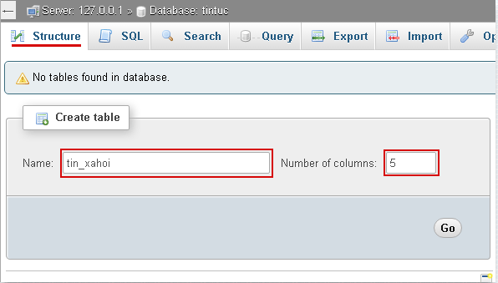

 | Click vào button Go để sang bước điền thông tin cho từng cột.
 | Giả sử ta có các cột với các tên gọi và chọn dữ liệu như sau:
 |  | id: Số thứ tự cho mỗi hàng dữ liệu (record), số này sẽ cho tăng tự động (auto increment) và thường chọn là khóa chính (primary key), chọn dữ liệu là số (INT), với chiều dài 10 ký tự (tương ứng với thứ tự lên tới 10 số tự nhiên).
 |  | title: tiêu đề cho tin tức, do tiêu đề thường ngắn, ta chọn dữ liệu là TEXT với chiều dài 100 ký tự.
 |  | date: ngày viết tin tức, chọn dữ liệu là DATE.
 |  | description: dòng mô tả ngắn cho tin tức, chọn dữ liệu là TEXT với chiều dài 200 ký tự.
 |  | content: Nội dung cho tin tức, đây là nội dung dài, nên chọn kiểu dữ liệu là LONGTEXT với chiều dài 1000 ký tự.
 | Trước mắt chỉ cần chú ý đến cách chọn dữ liệu như bên trên.
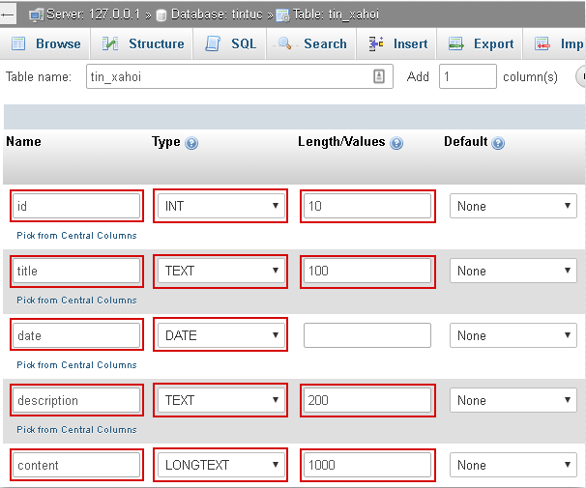

 | Click button Save bên dưới để kết thúc việc tạo table.
 | Table vừa tạo sẽ có dạng như sau:
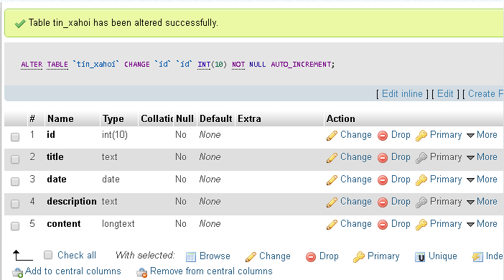

 | b. Chỉnh AUTO INCREMENT cho id
 |  | Việc này cần thiết, vì mỗi khi thêm một hàng dữ liệu thì mục id sẽ tự động được tăng thêm 1.
 |  | Tại hàng id, cột Action, Click chọn Change.
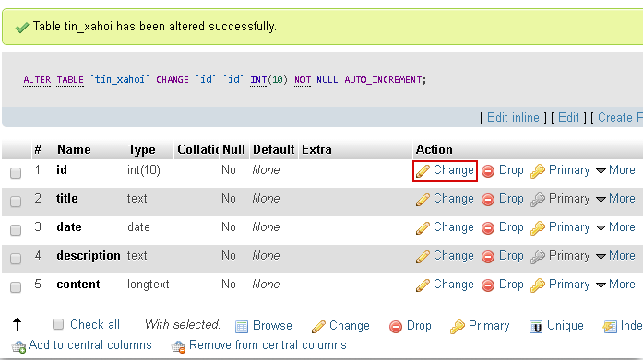

 |  | Ở màn hình điều chỉnh, tìm và click chọn checkbox ở vị trí A_I.
 |  | Click Save để thay đổi điều chỉnh và xem kết quả.

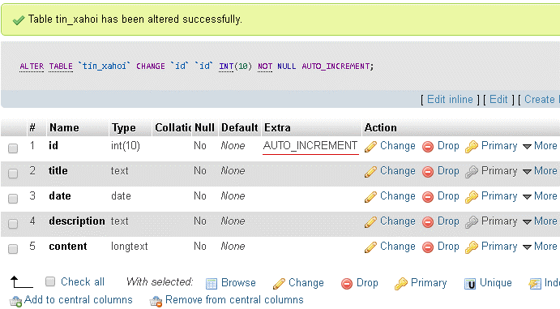

 | c. Chỉnh KHÓA CHÍNH cho id
 |  | Mỗi table chỉ có một khóa chính, khóa chính có tác dụng xác định tính duy nhất của mỗi hàng dữ liệu trong table, ngoài ra được dùng để tạo mối liên hệ 1-n tham chiếu đến các table khác.
 |  | Tại hàng id, cột Action, Click chọn Primary, khi đó sẽ có màn hình confirm xuất hiện, click Ok để xác nhận.
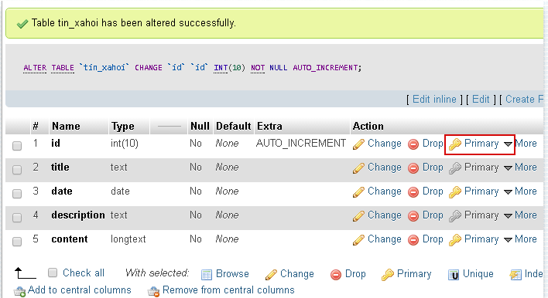

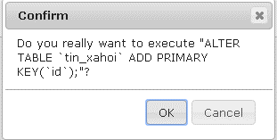

 |  | Đây là kết quả.

3. Thêm dữ liệu
Thêm dữ liệu

1. Tạo bằng câu lệnh sql
 | INSERT INTO nhanvien (hoten, ngaysinh, dienthoai, hsluong)
 | VALUES('Nguyen Van Vinh', '2020/10/03', '886963', 2.14);
 | INSERT INTO nhanvien(hoten)
 | VALUES('Mai Thanh Toan');
 | INSERT INTO nhanvien(hoten,dienthoai)
 | VALUES('Tran Thi C','849290');

 | Ta sẽ có được dữ liệu trong bảng nhanvien như sau:

2. Tạo bằng phpmyadmin
 | Vẫn ở trong table tin_xahoi (nếu không thì click table tin_xahoi ở danh sách bên trái), sau đó click chọn tab Insert.

 | Ở màn hình chèn record, điền dữ liệu tương tự như hình bên dưới:
 |  | id: không cần điền, dữ liệu sẽ tự tăng.
 |  | Các vị trí khác chỉ quan tâm đến trường Value
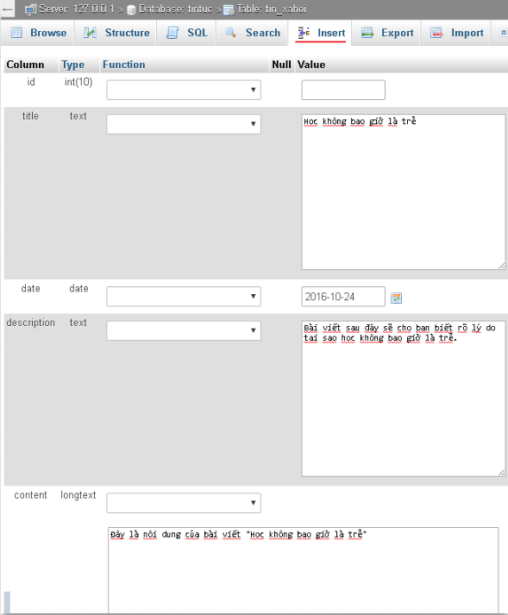
 | Click Go để insert dữ liệu, nếu tất cả đúng sẽ xuất hiện câu thông báo "rows inserted", nếu báo lỗi thì xem thông báo lỗi để chỉnh cho phù hợp.

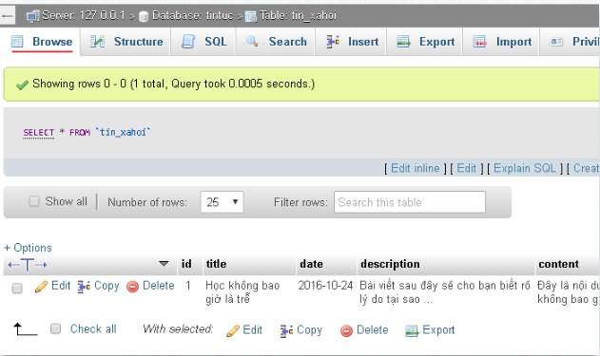
 | Click chọn tab Browser để xem dữ liệu được insert.

